Hoja1
X = aire acondicionado A
Y = aire acondicionado B
horas de Ensamblaje
2.5X + 3Y <= 4500
kilogramos de esmalte
3X + 6Y <= 8400
horas de revision de funcionamiento
14X + 10Y <= 20000
unidades maximas de A
X <= 750
demanda conjunto de A y B
X + Y <= 1700
Nulidad
X,Y >= 0
costos --> se quieres MINIMIZAR Costos, MIN Z Venta - costo de Aire acondicionado A
(52 - 30) = 22
Venta - costo de Aire acondicionado B
(48 - 28) = 20
Ecuacion objetivo
MAX Z = 22X + 20Y
MAX Z = 22X + 20 Y
2,5X + 3Y <= 4500
3X + 6Y <= 8400
14X + 10Y <= 20000
X <= 750
X + Y <= 1700
X,Y >=0

 | Aire acondicionado A | Aire acondicionado B | cantidad
Ensamblaje | 2,5h | 3h | 4500h max
Pintura | 3Kg | 6Kg | 8400Kg max
revision de funcionamiento | 14h | 10h | 20000h max
costos | 30 | &28
venta | 52 | 48

aire acondicionado A max 750u
demanda de A + B no supera las 1700u

 |  |  |  |  | Cj | 22 | 20 | 0 | 0 | 0 | 0 | 0 | 0
 |  |  |  |  | variables Basicas | X | Y | S1 | S2 | s3 | S4 | S5 | solucion |  | Tabla inicial de datos
 |  |  |  |  | s1 | 2,5 | 3 | 1 | 0 | 0 | 0 | 0 | 4500
 |  |  |  |  | s2 | 3 | 6 | 0 | 1 | 0 | 0 | 0 | 8400
 |  |  |  |  | s3 | 14 | 10 | 0 | 0 | 1 | 0 | 0 | 20000
 |  |  |  |  | s4 | 1 | 0 | 0 | 0 | 0 | 1 | 0 | 750
 |  |  |  |  | s5 | 1 | 1 | 0 | 0 | 0 | 0 | 1 | 1700
 |  |  |  |  | Z | -22 | -20 | 0 | 0 | 0 | 0 | 0 | 0

 |  |  |  |  | Cj | 22 | 20 | 0 | 0 | 0 | 0 | 0 | 0
 |  |  |  |  | variables Basicas | X | Y | S1 | S2 | s3 | S4 | S5 | solucion |  | Se ubica la columna pivote, la de Z con MAYOR NEGATIVO
 |  |  |  |  | s1 | 2,5 | 3 | 1 | 0 | 0 | 0 | 0 | 4500 | 1800 | Se divide solucion entre columna pivote
 |  |  |  |  | s2 | 3 | 6 | 0 | 1 | 0 | 0 | 0 | 8400 | 2800 | Se selecciona el resultado anterior de la division anterior
 |  |  |  |  | s3 | 14 | 10 | 0 | 0 | 1 | 0 | 0 | 20000 | 1428.5714286 | El numero menor sera la fila pivote
 |  |  |  |  | s4 | 1 | 0 | 0 | 0 | 0 | 1 | 0 | 750 | 750 | Si ya esta en uno me salto el paso de dividir la fila pivote por el valor de la interseccion de la columna pivote y fila pivote
 |  |  |  |  | s5 | 1 | 1 | 0 | 0 | 0 | 0 | 1 | 1700 | 1700 | Se cambia el valor de la fila por el de la columna
 |  |  |  |  | Z | -22 | -20 | 0 | 0 | 0 | 0 | 0 | 0

 |  |  |  |  | Cj | 22 | 20 | 0 | 0 | 0 | 0 | 0 | 0 |  | Se cambian los demas valores de la columna por 0 para hayar la identidad
 |  |  |  |  | variables Basicas | X | Y | S1 | S2 | s3 | S4 | S5 | solucion
 |  |  |  | F1 | s1 | 2,5 | 3 | 1 | 0 | 0 | 0 | 0 | 4500 |  | F4*-2,5 + F1
 |  |  |  | F2 | s2 | 3 | 6 | 0 | 1 | 0 | 0 | 0 | 8400 |  | F4*-3 + F2
 |  |  |  | F3 | s3 | 14 | 10 | 0 | 0 | 1 | 0 | 0 | 20000 |  | F4 *-14 + F3
 |  |  |  | F4 | X | 1 | 0 | 0 | 0 | 0 | 1 | 0 | 750
 |  |  |  | F5 | s5 | 1 | 1 | 0 | 0 | 0 | 0 | 1 | 1700 |  | F4*-1 + F5
 |  |  |  | Z | Z | -22 | -20 | 0 | 0 | 0 | 0 | 0 | 0 |  | F4*22 + Z

 |  |  |  |  | Cj | 22 | 20 | 0 | 0 | 0 | 0 | 0 | 0
 |  |  |  |  | variables Basicas | X | Y | S1 | S2 | s3 | S4 | S5 | solucion |  | Ya esta la columna en formato identidad, ahora se busca la siguiente con el MAXIMO NEGATIVO para ser la columna pivote
 |  |  |  | F1 | s1 | 0 | 3 | 1 | 0 | 0 | -2.5 | 0 | 2625
 |  |  |  | F2 | s2 | 0 | 6 | 0 | 1 | 0 | -3 | 0 | 6150
 |  |  |  | F3 | s3 | 0 | 10 | 0 | 0 | 1 | -14 | 0 | 9500
 |  |  |  | F4 | X | 1 | 0 | 0 | 0 | 0 | 1 | 0 | 750
 |  |  |  | F5 | s5 | 0 | 1 | 0 | 0 | 0 | -1 | 1 | 950
 |  |  |  | Z | Z | 0 | -20 | 0 | 0 | 0 | 22 | 0 | 16500

 |  |  |  |  | Cj | 22 | 20 | 0 | 0 | 0 | 0 | 0 | 0 |  | se divide solucion entre columna pivote
 |  |  |  |  | variables Basicas | X | Y | S1 | S2 | s3 | S4 | S5 | solucion |  | el resultado menor sera el de la fila pivote
 |  |  |  | F1 | s1 | 0 | 3 | 1 | 0 | 0 | -2,5 | 0 | 2625 | 875 | Como no es 1, divido entre el valor interseccion, toda la fila
 |  |  |  | F2 | s2 | 0 | 6 | 0 | 1 | 0 | -3 | 0 | 6150 | 1025 | cambia el nombre de la fila por el nombre de la columna
 |  |  |  | F3 | s3 | 0 | 10 | 0 | 0 | 1 | -14 | 0 | 9500 | 950
 |  |  |  | F4 | X | 1 | 0 | 0 | 0 | 0 | 1 | 0 | 750 | #DIV/0!
 |  |  |  | F5 | s5 | 0 | 1 | 0 | 0 | 0 | -1 | 1 | 950 | 950
 |  |  |  | Z | Z | 0 | -20 | 0 | 0 | 0 | 22 | 0 | 16500

 |  |  |  |  | Cj | 22 | 20 | 0 | 0 | 0 | 0 | 0 | 0 |  | Los demas valores de la columna pivote se transforman a 0 para lograr la identidad
 |  |  |  |  | variables Basicas | X | Y | S1 | S2 | s3 | S4 | S5 | solucion
 |  |  |  | F1 | Y | 0 | 1 | 0.33333333333 | 0 | 0 | -0.83333333333 | 0 | 875
 |  |  |  | F2 | s2 | 0 | 6 | 0 | 1 | 0 | -3 | 0 | 6150 |  | F1* -6 + F2
 |  |  |  | F3 | s3 | 0 | 10 | 0 | 0 | 1 | -14 | 0 | 9500 |  | F1*-10 + F3
 |  |  |  | F4 | X | 1 | 0 | 0 | 0 | 0 | 1 | 0 | 750
 |  |  |  | F5 | s5 | 0 | 1 | 0 | 0 | 0 | -1 | 1 | 950 |  | F1*-1 + F5
 |  |  |  | Z | Z | 0 | -20 | 0 | 0 | 0 | 22 | 0 | 16500 |  | F1*20 + Z

 |  |  |  |  | Cj | 22 | 20 | 0 | 0 | 0 | 0 | 0 | 0
 |  |  |  |  | variables Basicas | X | Y | S1 | S2 | s3 | S4 | S5 | solucion |  | ya se tiene la columna identidad, por tanto se busca un numero de la fila Z que sea menor a 0 y asi el MAYOR NEGATIVO para continuar iterando
 |  |  |  | F1 | Y | 0 | 1 | 0.33333333333 | 0 | 0 | -0.83333333333 | 0 | 875
 |  |  |  | F2 | s2 | 0 | 0 | -2 | 1 | 0 | 2 | 0 | 900
 |  |  |  | F3 | s3 | 0 | 0 | -3.3333333333 | 0 | 1 | -5.6666666667 | 0 | 750
 |  |  |  | F4 | X | 1 | 0 | 0 | 0 | 0 | 1 | 0 | 750
 |  |  |  | F5 | s5 | 0 | 0 | -0.33333333333 | 0 | 0 | -0.16666666667 | 1 | 75
 |  |  |  | Z | Z | 0 | 0 | 6.6666666667 | 0 | 0 | 5.3333333333 | 0 | 34000

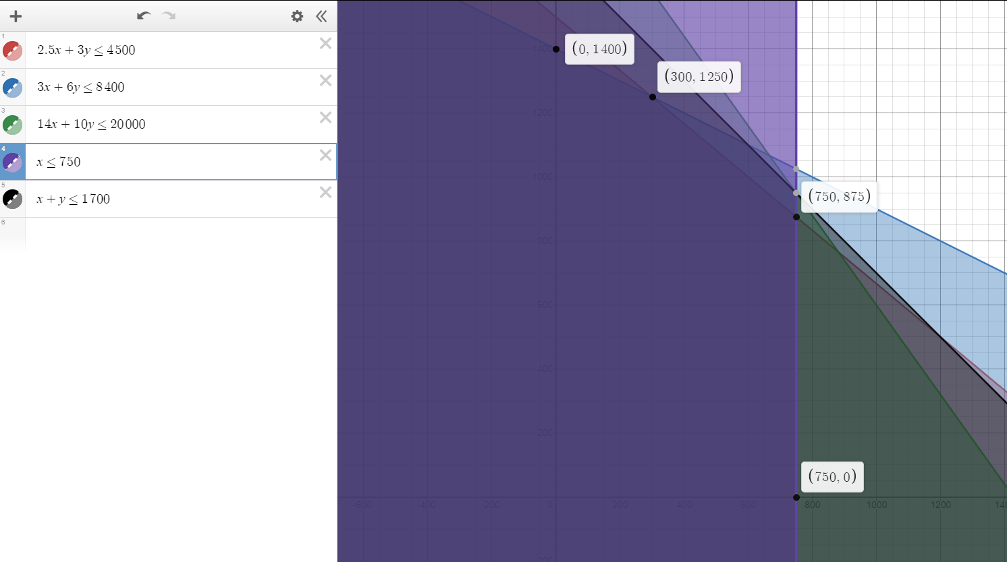

 |  |  |  |  |  |  |  |  |  |  |  |  |  |  |  | X | Y | Z
 |  |  |  |  |  |  |  |  |  |  |  |  |  |  |  | 0 | 1400 | 28000
 |  |  |  |  |  |  |  |  |  |  |  |  |  |  |  | 300 | 1250 | 31600
 |  |  |  |  |  |  |  |  |  |  |  |  |  |  |  | 750 | 875 | 34000 | MAX
 |  |  |  |  |  |  |  |  |  |  |  |  |  |  |  | 750 | 0 | 16500

MAX Z = 22X + 20 Y
2,5X + 3Y <= 4500
3X + 6Y <= 8400
14X + 10Y <= 20000
X <= 750
X + Y <= 1700
X,Y >=0

 |  |  |  | RESPUESTA
 |  |  |  |  | Como podemos observar tanto en el metodo grafico por el metodo simplex, la cantidad que se debe fabricar del acondicionador A es 750u y la cantidad del B es de 875. Obteniendo una ganacia de $3400 us.

